Instruction_sheet
工作指示书

工序名：安装终端
产品名称：RRDD-4321-RD |  |  |  | 指示书编码：000001

按顺序 | 名字 | 形式一对 | 使用数 | 方法 | 备考
1 | 铁芯片 | R402 | 10 | 安装 | 一对一包

图像 |  | 指示内容 |  | 注意事项
 |  | 添加铁芯片 |  | 烙铁头不应直接用手触及
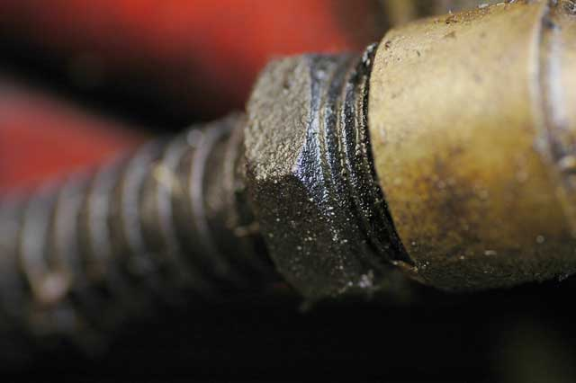 |  | 螺丝A和B连接螺丝 |  | 连接牢固
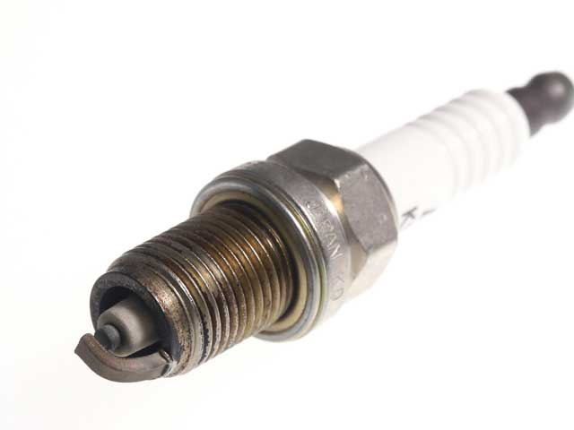 |  | 经过附加黑色更好安装更白 |  | 注意所附的命令
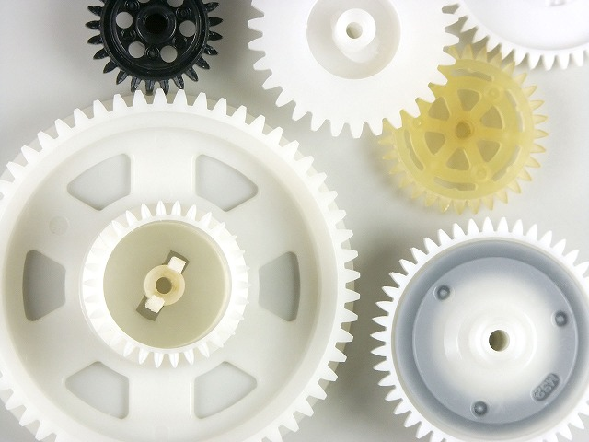 |  | 成不同尺寸的分裂的齿轮 |  | 分为完全
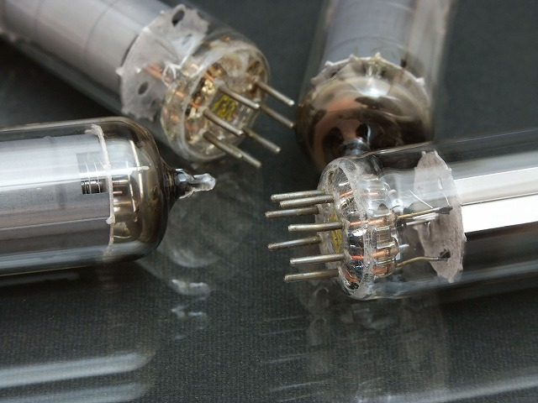 |  | 不同地区安装左 |  | 8确保了本针
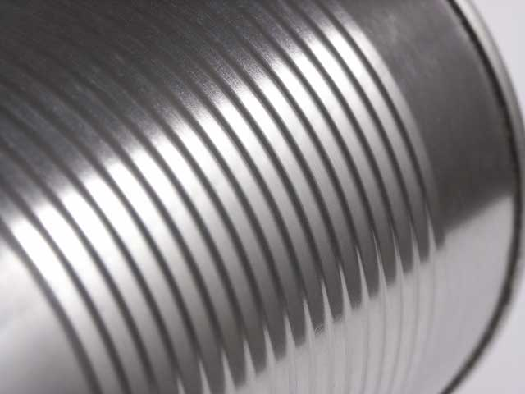 |  | 盖板 |  | 无法连接到

